상품제안서
올뉴하프메쉬 여행용세트 통합S형 | 상품코드: F30459

 |  |  |  |  |  |  | 02-412-0044 | www.easy1.co.kr
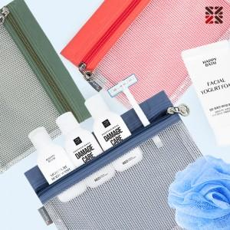

【상세/제작정보】 | <p>●입수량 S1-50개,S2-40개,S3-40개</p><p>●배송비 박스당 5000원(vat별도)​&nbsp;</p>

【인쇄/포장옵션】 | 실크 / 종이케이스

【공급단가】 | 수량 | 100~ | 300~ | 500~ | 1,000~ | 3,000~
*VAT별도 | S1 | 8,500원 | 8,360원 | 8,160원 | 7,950원 | 7,820원
 | S2 | 9,620원 | 9,470원 | 9,240원 | 9,000원 | 8,850원
 | S3 | 10,000원 | 9,840원 | 9,600원 | 9,360원 | 9,200원

【상품 URL】 | https://dev.easy1.co.kr:443/src/goods_detail.php?gdno=30459

